Sheet1
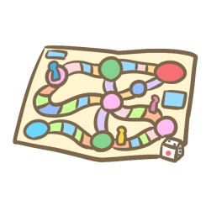
す ご ろ く

 |  |  | 変な顔をする
 |  | 歌をうたう
1回休み |  | 1回休む |  | ビリの人と交代 | 2つ戻る
 |  |  | 3つ戻る
 | 3つ戻る
3つ進む |  |  |  |  | モノマネをする

